فراداده
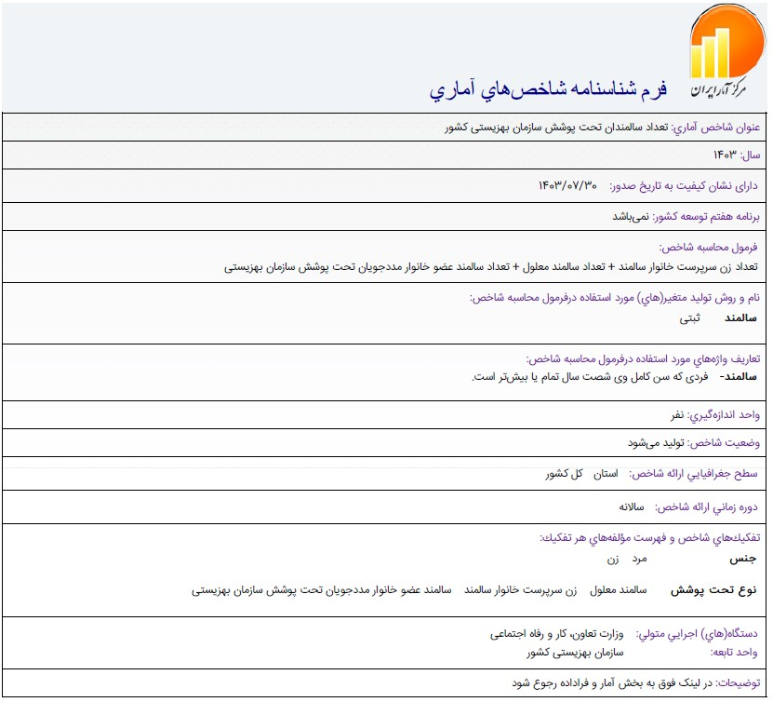

مرجع:
https://statlst.sci.org.ir/Indicator/GetIndicatorSpec/1083?Type=4

